表紙・改定履歴
Webダイレクト販売
連絡参照API 詳細設計書

© 2020 Sasuke Financial Lab Inc.

変 更 記 録
版数 REV. | 作成更新日 | 変 更 内 容 | 担 当
01 | 2020-10-12 | 初版 | 佐藤
02 | 2020-10-23 | シーケンス図のレスポンス結果オブジェクトを生成する部分は不要のため削除 連絡情報を取得するクエリを修正 | 佐藤
03 | 2020-10-28 | 表記の統一化 ・連絡情報DTOの物理名をキャメルケースに修正 | 佐藤
04 | 2021-01-06 | インターフェース画像を追加 プロセスを更新 ・連絡情報を取得するクエリを修正 ・トピックカテゴリー情報を取得するプロセスを追加 ・シーケンス図にトピックカテゴリーを取得するクエリを追加 | 前原

インターフェース
詳細設計 |  |  | 大項目 | 小項目 | 詳細

 | インターフェース
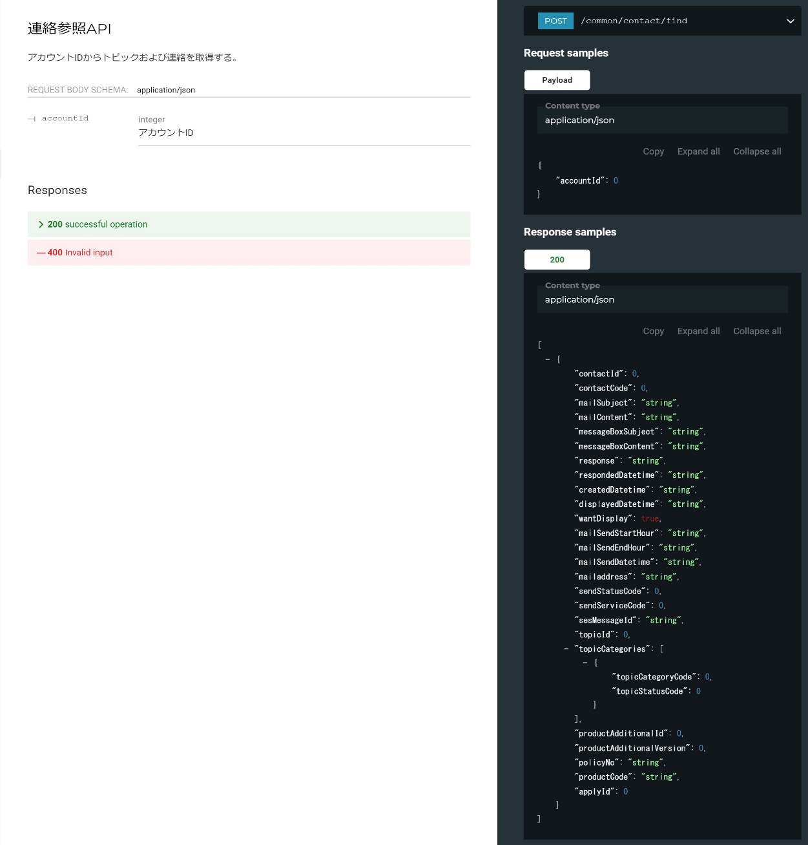

 | エラーコード
 |  | API共通定義書の「リクエスト・レスポンス仕様」シートを参照

プロセス
詳細設計 |  |  |  |  |  |  |  |  | 大項目 |  |  |  |  | 小項目 |  |  | 詳細

 | シーケンス
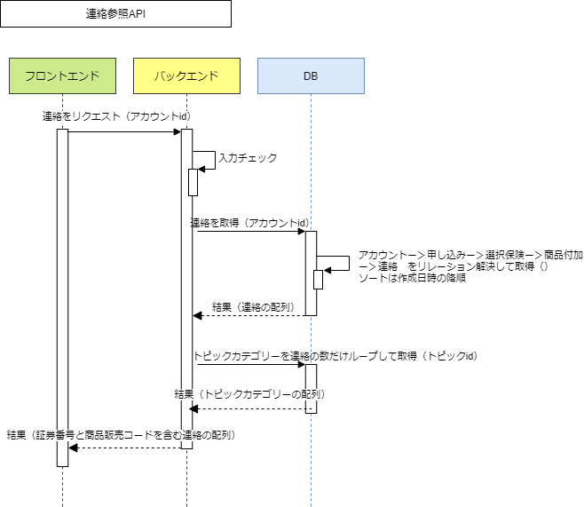

 | プロセス詳細

 | １． | 入力チェック
 |  | API共通設計書のバリデーションルールを参照
 |  | 項目 |  |  |  |  |  |  |  |  |  | チェック内容 |  |  |  |  |  | 説明
 |  | アカウントID |  |  |  |  |  |  |  |  |  | 未入力 型エラー

 | ２． | 連絡情報を取得
 |  | SQL |  |  |  |  |  |  |  |  |  |  |  |  |  | パラメータ |  |  |  | 説明
 |  | SELECT |  |  | 商品付加.商品付加ID
 |  |  |  |  | 商品付加.商品付加バージョン
 |  |  |  |  | 商品付加.証券番号
 |  |  |  |  | 商品付加.販売商品コード
 |  |  |  |  | 商品付加.申込ID
 |  |  |  |  | 連絡.連絡ID
 |  |  |  |  | 連絡.連絡コード
 |  |  |  |  | 連絡.メールタイトル
 |  |  |  |  | 連絡.メール本文
 |  |  |  |  | 連絡.メッセージBoxタイトル
 |  |  |  |  | 連絡.メッセージBox本文
 |  |  |  |  | 連絡.回答
 |  |  |  |  | 連絡.回答日時
 |  |  |  |  | 連絡.作成日時
 |  |  |  |  | 連絡.掲載日時
 |  |  |  |  | 連絡.掲載フラグ
 |  |  |  |  | 連絡.メール送信可能開始時間
 |  |  |  |  | 連絡.メール送信可能終了時間
 |  |  |  |  | 連絡.メール送信日時
 |  |  |  |  | 連絡.メールアドレス
 |  |  |  |  | 連絡.送信ステータスコード
 |  |  |  |  | 連絡.送信業務コード
 |  |  |  |  | 連絡.SESメッセージID
 |  |  |  |  | 連絡.トピックID
 |  | FROM |  |  | 連絡
 |  | INNER JOIN |  |  | トピック
 |  |  |  |  | ON |  | トピック.トピックID = 連絡.トピックID
 |  |  |  |  |  |  | トピック.削除フラグ = FALSE
 |  | INNER JOIN |  |  | 商品付加
 |  |  |  |  | ON |  | 連絡.商品付加ID = 商品付加.商品付加ID
 |  |  |  |  |  |  | 連絡.商品付加バージョン = 商品付加.商品付加バージョン
 |  | INNER JOIN |  |  | (
 |  |  |  |  |  |  | SELECT 商品付加ID, MAX(商品付加バージョン)
 |  |  |  |  |  |  | FROM 商品付加
 |  |  |  |  |  |  | INNER JOIN 申込
 |  |  |  |  |  |  | ON 商品付加.申込ID = 申込.申込ID
 |  |  |  |  |  |  |  | AND 申込.削除フラグ = FALSE
 |  |  |  |  |  |  | INNER JOIN アカウント
 |  |  |  |  |  |  | ON 申込.アカウントID = アカウント.アカウントID
 |  |  |  |  |  |  |  | AND アカウント.削除フラグ = FALSE
 |  |  |  |  |  |  | WHERE アカウント.アカウントID = 【値】 |  |  |  |  |  |  |  |  | リクエスト.アカウントID
 |  |  |  |  |  |  | GROUP BY 商品付加ID
 |  |  |  |  | ) AS tmp
 |  |  |  |  | ON |  | 商品付加.商品付加ID = tmp.商品付加ID
 |  |  |  |  | AND |  | 商品付加.商品付加バージョン = tmp.商品付加バージョン
 |  | WHERE |  |  | 連絡.削除フラグ = FALSE
 |  | ORDER BY |  |  | 連絡.作成日時 DESC

 |  | 戻り値 |  |  |  | List<連絡情報DTO> |  |  |  |  |  |  |  | 備考
 |  | 項目名（和） |  |  |  |  |  |  |  | 項目名（英） |  | 型 |  | パラメータ |  |  |  |  | 説明
 |  | 商品付加ID |  |  |  |  |  |  |  | productAdditionalId |  | int |  | SQL結果.商品付加.商品付加ID
 |  | 商品付加バージョン |  |  |  |  |  |  |  | productAdditionalVersion |  | int |  | SQL結果.商品付加.商品付加バージョン
 |  | 証券番号 |  |  |  |  |  |  |  | policyNo |  | String |  | SQL結果.商品付加.証券番号
 |  | 販売商品コード |  |  |  |  |  |  |  | productCode |  | String |  | SQL結果.商品付加.販売商品コード
 |  | 申込ID |  |  |  |  |  |  |  | applyId |  | int |  | SQL結果.商品付加.申込ID
 |  | 連絡
 |  |  | 連絡ID |  |  |  |  |  |  | contactId |  | int |  | SQL結果.連絡.連絡ID
 |  |  | 連絡コード |  |  |  |  |  |  | contactCode |  | int |  | SQL結果.連絡.連絡コード
 |  |  | メールタイトル |  |  |  |  |  |  | mailSubject |  | String |  | SQL結果.連絡.メールタイトル
 |  |  | メール本文 |  |  |  |  |  |  | mailContent |  | String |  | SQL結果.連絡.メール本文
 |  |  | メッセージBoxタイトル |  |  |  |  |  |  | messageBoxSubject |  | String |  | SQL結果.連絡.メッセージBoxタイトル
 |  |  | メッセージBox本文 |  |  |  |  |  |  | messageBoxContent |  | String |  | SQL結果.連絡.メッセージBox本文
 |  |  | 回答 |  |  |  |  |  |  | response |  | String |  | SQL結果.連絡.回答
 |  |  | 回答日時 |  |  |  |  |  |  | respondedDatetime |  | datetime |  | SQL結果.連絡.回答日時
 |  |  | 作成日時 |  |  |  |  |  |  | createdDatetime |  | datetime |  | SQL結果.連絡.作成日時
 |  |  | 掲載日時 |  |  |  |  |  |  | displayedDatetime |  | datetime |  | SQL結果.連絡.掲載日時
 |  |  | 掲載フラグ |  |  |  |  |  |  | wantDisplay |  | boolean |  | SQL結果.連絡.掲載フラグ
 |  |  | メール送信可能開始時間 |  |  |  |  |  |  | mailSendStartHour |  | int |  | SQL結果.連絡.メール送信可能開始時間
 |  |  | メール送信可能終了時間 |  |  |  |  |  |  | mailSendEndHour |  | int |  | SQL結果.連絡.メール送信可能終了時間
 |  |  | メール送信日時 |  |  |  |  |  |  | mailSendDatetime |  | datetime |  | SQL結果.連絡.メール送信日時
 |  |  | メールアドレス |  |  |  |  |  |  | mailaddress |  | String |  | SQL結果.連絡.メールアドレス
 |  |  | 送信ステータスコード |  |  |  |  |  |  | sendStatusCode |  | int |  | SQL結果.連絡.送信ステータスコード
 |  |  | 送信業務コード |  |  |  |  |  |  | sendServiceCode |  | int |  | SQL結果.連絡.送信業務コード
 |  |  | SESメッセージID |  |  |  |  |  |  | sesMessageId |  | String |  | SQL結果.連絡.SESメッセージID
 |  |  | トピックID |  |  |  |  |  |  | topicId |  | int |  | SQL結果.連絡.トピックID

 | ３． | 連絡のトピックに紐づくトピックカテゴリーを連絡の数だけループして取得
 |  | SQL |  |  |  |  |  |  |  |  |  |  |  |  |  | パラメータ |  |  |  | 説明
 |  | SELECT |  |  | トピックカテゴリー.トピックカテゴリーコード
 |  |  |  |  | トピックカテゴリー.トピックステータスコード
 |  | FROM |  |  | トピックカテゴリー
 |  | WHERE |  |  | トピックカテゴリー.トピックID = 【値】 |  |  |  |  |  |  |  |  |  |  | List<連絡情報DTO>の連絡.トピックID
 |  |  |  |  | トピックカテゴリー.削除フラグ = FALSE

 |  | 戻り値 |  |  |  | List<トピックカテゴリー情報DTO> |  |  |  |  |  |  |  | 備考
 |  | 項目名（和） |  |  |  |  |  |  |  | 項目名（英） |  | 型 |  | パラメータ |  |  |  |  | 説明
 |  | トピックカテゴリーコード |  |  |  |  |  |  |  | topicCategoryCode |  | int |  | SQL結果.トピックカテゴリーコード
 |  | トピックステータスコード |  |  |  |  |  |  |  | topicStatusCode |  | int |  | SQL結果.トピックステータスコード

 | ４． | ２．List<連絡情報DTO> の 連絡.トピックカテゴリー に３．で取得した List<トピックカテゴリー情報DTO> を追加

 | ５． | List<連絡情報DTO>をレスポンスとして返却して処理終了
 |  | レスポンス |  |  |  | List<連絡情報DTO> |  |  |  |  |  |  |  |  | 備考
 |  | 項目名（和） |  |  |  |  |  |  |  |  | 項目名（英） |  | 型 |  | パラメータ |  |  |  |  |  | 説明
 |  | 商品付加ID |  |  |  |  |  |  |  |  | productAdditionalId |  | int |  | SQL結果.商品付加.商品付加ID
 |  | 商品付加バージョン |  |  |  |  |  |  |  |  | productAdditionalVersion |  | int |  | SQL結果.商品付加.商品付加バージョン
 |  | 証券番号 |  |  |  |  |  |  |  |  | policyNo |  | String |  | SQL結果.商品付加.証券番号
 |  | 販売商品コード |  |  |  |  |  |  |  |  | productCode |  | String |  | SQL結果.商品付加.販売商品コード
 |  | 申込ID |  |  |  |  |  |  |  |  | applyId |  | int |  | SQL結果.商品付加.申込ID
 |  | 連絡
 |  |  | 連絡ID |  |  |  |  |  |  |  | contactId |  | int |  | SQL結果.連絡.連絡ID
 |  |  | 連絡コード |  |  |  |  |  |  |  | contactCode |  | int |  | SQL結果.連絡.連絡コード
 |  |  | メールタイトル |  |  |  |  |  |  |  | mailSubject |  | String |  | SQL結果.連絡.メールタイトル
 |  |  | メール本文 |  |  |  |  |  |  |  | mailContent |  | String |  | SQL結果.連絡.メール本文
 |  |  | メッセージBoxタイトル |  |  |  |  |  |  |  | messageBoxSubject |  | String |  | SQL結果.連絡.メッセージBoxタイトル
 |  |  | メッセージBox本文 |  |  |  |  |  |  |  | messageBoxContent |  | String |  | SQL結果.連絡.メッセージBox本文
 |  |  | 回答 |  |  |  |  |  |  |  | response |  | String |  | SQL結果.連絡.回答
 |  |  | 回答日時 |  |  |  |  |  |  |  | respondedDatetime |  | datetime |  | SQL結果.連絡.回答日時
 |  |  | 作成日時 |  |  |  |  |  |  |  | createdDatetime |  | datetime |  | SQL結果.連絡.作成日時
 |  |  | 掲載日時 |  |  |  |  |  |  |  | displayedDatetime |  | datetime |  | SQL結果.連絡.掲載日時
 |  |  | 掲載フラグ |  |  |  |  |  |  |  | wantDisplay |  | boolean |  | SQL結果.連絡.掲載フラグ
 |  |  | メール送信可能開始時間 |  |  |  |  |  |  |  | mailSendStartHour |  | int |  | SQL結果.連絡.メール送信可能開始時間
 |  |  | メール送信可能終了時間 |  |  |  |  |  |  |  | mailSendEndHour |  | int |  | SQL結果.連絡.メール送信可能終了時間
 |  |  | メール送信日時 |  |  |  |  |  |  |  | mailSendDatetime |  | datetime |  | SQL結果.連絡.メール送信日時
 |  |  | メールアドレス |  |  |  |  |  |  |  | mailaddress |  | String |  | SQL結果.連絡.メールアドレス
 |  |  | 送信ステータスコード |  |  |  |  |  |  |  | sendStatusCode |  | int |  | SQL結果.連絡.送信ステータスコード
 |  |  | 送信業務コード |  |  |  |  |  |  |  | sendServiceCode |  | int |  | SQL結果.連絡.送信業務コード
 |  |  | SESメッセージID |  |  |  |  |  |  |  | sesMessageId |  | String |  | SQL結果.連絡.SESメッセージID
 |  |  | トピックID |  |  |  |  |  |  |  | topicId |  | int |  | SQL結果.連絡.トピックID
 |  |  | トピックカテゴリー
 |  |  |  | トピックカテゴリーコード |  |  |  |  |  |  | topicCategoryCode |  | int |  | SQL結果.連絡.トピックカテゴリーコード
 |  |  |  | トピックステータスコード |  |  |  |  |  |  | topicStatusCode |  | int |  | SQL結果.連絡.トピックステータスコード

